尾期尺寸表
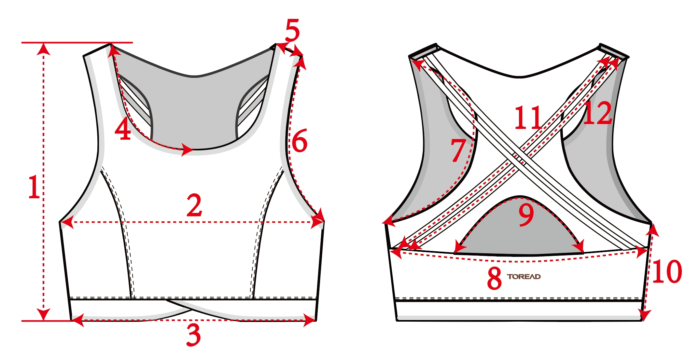
QC规格测量表
款号 | TALLAM82580 |  | 品名 | 女士运动文胸 |  |  | 生产工厂 | 洛可西西有限公司
部位名称 | 指示规格 FINAL SPEC |  |  |  |  |  | 样品规格 SAMPLE SPEC
 | S | M | L | XL | XXL | XXXL | S | M | L | XL
 |  |  |  |  |  |  | 岩草绿，炭灰 | 岩草绿，炭灰 | 岩草绿，炭灰 | 岩草绿，炭灰
1.衣长 | 33.0 | 34.0 | 35.0 | 36.0 |  |  | +0+0.5 | +0.5+0.5 | +0+0 | +0+1
2.1/2胸围 | 34.5 | 36.5 | 38.5 | 40.5 |  |  | +0.5+0.5 | +1.5+1 | +0.5+0 | +0+0.5
3.1/2下摆 | 29.0 | 31.0 | 33 | 35.0 |  |  | +0+0 | +0+0.5 | +0.5+0 | +0+0
4.1/2前领 | 19.5 | 20.0 | 20.5 | 21.0 |  |  | +0.5+0.5 | +0.8+1 | -0.3+1.2 | -1+0.5
6.前夹长 | 20.7 | 21.4 | 22.1 | 22.8 |  |  | +0.3-0.2 | +0.6+0.6 | +0.4+0.8 | +0.2+0.2
7.后夹弯 | 32.5 | 34.2 | 35.9 | 37.6 |  |  | +1.4+2 | +1.8+2 | +2+1 | +1.5+2
8.后中横骨长 | 33.0 | 35.0 | 37 | 39.0 |  |  | -1-1 | -0.5-0.5 | -1-0.5 | +0-0.5
9.后中弧圆 | 14.5 | 14.5 | 14.5 | 14.5
10.侧骨长 | 14 | 14.5 | 15 | 15.5
备注：
1. 初期请洗测2-3件，有问题的另加测量数量。
2.中期验货需要齐色码洗水测试，并填写洗水前后尺寸 |  |  |  |  |  |  | 验货时间：2023.12.11 |  | 跟单QC:施春岸 |  | 工厂负责人：
3.尾期验货按单量，5000件一下的齐色错码各测量3件。

